Sheet1
<Vue.js란?>

vue.js는 웹 페이지 화면을 개발하기 위한 프론트엔드 프레임워크이다. vue.js는 여타 다른 프론트엔드 프레임워크보다
배우기 쉽다는 장점이 있다. 리엑트와 앵귤러라는 프레임워크의 장점들을 쏙 빼와서 더욱 빠르고 가볍게 만든 프레임워크라고 한다.

<Vue.js의 특징>

뷰(Vue.js)는 UI 화면 개발 방법 중 하나인 MVVM 패턴의 뷰 모델에 해당하는 화면단 라이브러리이다.

MVVC 패턴
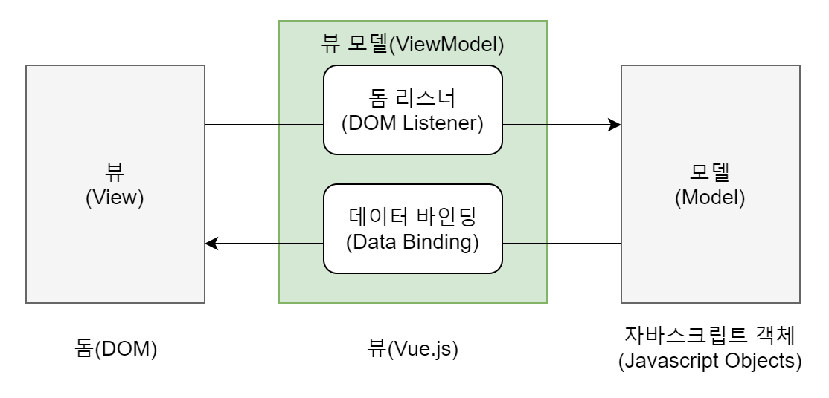

MVVM 패턴이란 화면을 모델(Model) - 뷰(View) - 뷰 모델(ViewModel)로 구조화하여 개발하는 방식을 의미한다.
이러한 방식으로 개발하는 이유는 화면의 요소들을 제어하는 코드와 데이터 제어 로직을 분리하여 코드를 더 직관적으로
이해할 수 있고, 추후 유지 보수가 편해진다.

컴포넌트 기반 프레임워크
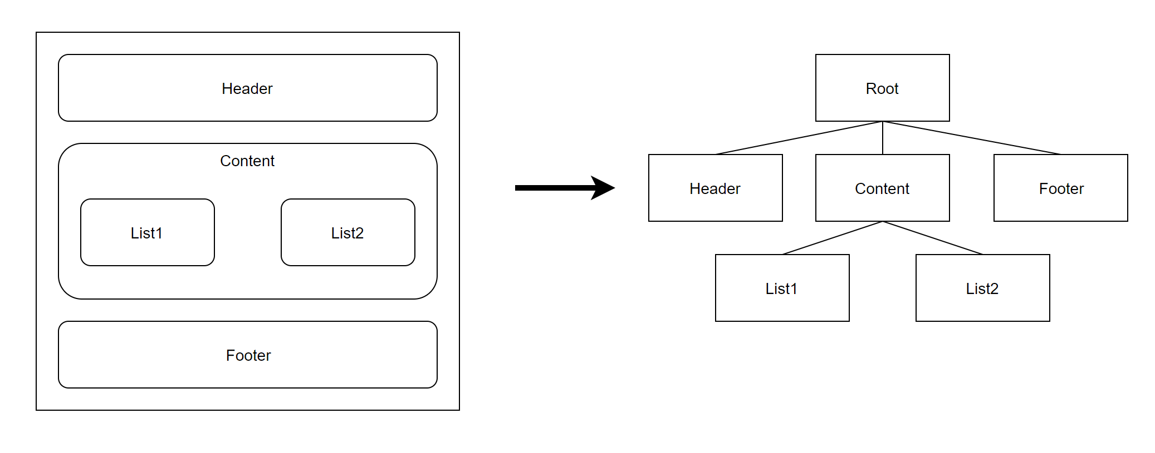

뷰가 가지는 또 하나의 큰 특징은 바로 컴포넌트 기반 프레임워크라는 것이다.
컴포넌트란 레고 블록을 조합하는 것과 비슷하다. 즉, 화면을 왼쪽 같이 구성을 하면 오른쪽과 같은
컴포넌트 트리 구조를 가지게 되는 것이다. 이러한 컴포넌트 기반의 프레임워크를 사용함으로써 코드의
재사용성이 향상되며 직관적인 화면 구조를 갖게 되는 것이다.

리액트와 앵귤러의 장점을 가진 프레임워크

뷰는 앵귤러의 양방향 데이터 바인딩과 리액트의 단방향 데이터 흐름의 장점을 모두 결합한 프레임워크이다.
양방향 데이터 바인딩이란 화면에 표시되는 값과 프레임워크의 모델 데이터 값이 동기화되어 한쪽이 변경되면
다른 한쪽도 자동으로 값이 변경되는 것을 의미한다. 단방향 데이터 흐름은 컴포넌트의 단방향 통신을 의미한
다. 즉, 컴포넌트 간에 데이터를 전달할 때 항상 상위 컴포넌트에서 하위 컴포넌트 한 방향으로만 전달하게끔 프
레임워크가 구조화되어 있는 것을 말한다.

<Vue.js 인스턴스>
뷰 인스턴스는 뷰로 화면을 개발하기 위해 필수적으로 생성해야 하는 기본 단위이다.
즉 뷰로 화면을 개발하기 위해 빠트릴 수 없는 필수 조건이다.

뷰 인스턴스 옵션 속성

뷰 인스턴스 옵션 속성은 인스턴스를 생성할 때 재정의할 data, el, template 등의 속성을 의미한다.
이미 Vue 인스턴스에는 el,data,template 등의 속성이 선언되어 있지만 우리가 뷰 인스턴스를 생성
할 때 해당 옵션들을 재정의 할 수 있다는 것이다.

뷰 인스턴스의 유효 범위

뷰 인스턴스를 생성하면 HTML의 특정 범위 안에서만 옵션 속성들이 적용되어 나타난다.
이를 인스턴스의 유효 범위라고 한다. 뷰 인스턴스의 유효범위는 el 속성과 밀접한 관계가 있다.

뷰 인스턴스의 유효 범위를 이해하려면 실제로 인스턴스의 라이플 사이클을 이해할 필요가 있다.
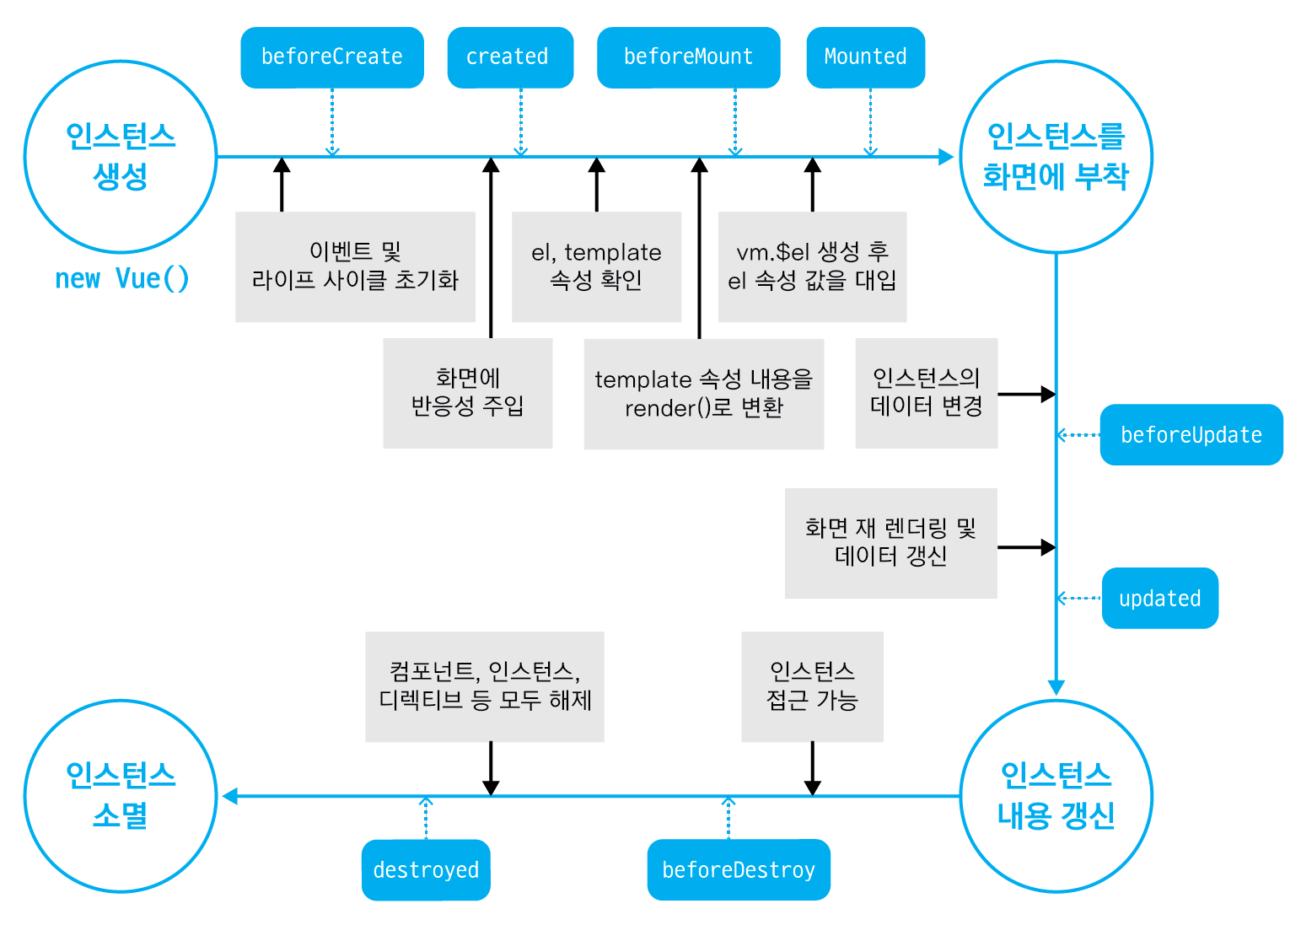

자바스크립트 코드 상에서 인스턴스 옵션 속성 el과 data를 인스턴스에 정의하고 인스턴스를 생성하여
브라우저에서 코드를 실행시키면 el 속성에 지정된 HTML의 특정 돔요소에 인스턴스가 부착된다.
el 속성에 해당하는 특정 돔 요소에 뷰 인스턴스가 부착되고 나면 인스턴스에 정의한 data 속성이 el 속성
에 지정한 특정 돔 요소에 값이 적용되고 화면의 {{message}}가 'Hello Vue.js !'라는 텍스트로 치환된다.

만약 <div id="app"></div> 안에 있는 {{message}}를 해당 태그 밖으로 빼면 {{message}}라는 문자열이
그대로 화면에 출력되는 것이 보일 것이다. app이라는 아이디를 가진 특정 돔 요소에서 벗어나 버리면
뷰 인스턴스에 정의한 data를 사용할 수가 없는 것이다. 이것이 바로 뷰 인스턴스의 유효범위이다.

뷰 인스턴스 라이프 사이클

인스턴스의 상태에 따라 호출할 수 있는 속성들을 라이프 사이클 속성이라고 한다. 그리고 각 라
이프 사이클 속성에서 실행되는 커스텀 로직을 라이프 사이클 훅이라고 한다.
beforeUpdate, updated 사이클은 데이터의 변경이 없다면 지나지 않는 라이프 사이클임을 주의하자.

